行政事業レビューシート
 |  |  |  |  |  |  |  |  |  |  |  |  |  |  |  |  | 事業番号 |  |  |  | 2023 |  |  | - | 防衛 |  |  |  | - | 22 |  |  | - | 0108
 |  |  |  | 令和5年度行政事業レビューシート |  |  |  |  |  |  |  |  |  |  |  |  |  |  |  |  |  |  |  | （ | 防衛省 |  |  |  |  |  |  |  |  |  |  |  | ）
事業名 |  |  |  | 中央指揮システムの個別維持（中央システム） |  |  |  |  |  |  |  |  |  |  |  |  |  | 担当部局庁 |  |  |  | 防衛装備庁プロジェクト管理部 |  |  |  |  |  |  |  |  |  | 作成責任者
事業開始年度 |  |  |  | 平成12年度 |  |  |  |  |  | 事業終了 （予定）年度 |  |  | 終了予定なし |  |  |  |  | 担当課室 |  |  |  | 事業監理官(宇宙・地上装備担当) |  |  |  |  |  |  |  |  |  | 事業監理官 矢田 晴之
会計区分 |  |  |  | 一般会計
根拠法令 （具体的な 条項も記載） |  |  |  | 防衛省設置法第四条第一項第十三号 |  |  |  |  |  |  |  |  |  |  |  |  |  | 関係する 計画、通知等 |  |  |  | 国家防衛戦略、防衛力整備計画（令和４年１２月１６日 国家安全保障会議決定・閣議決定）
政策 |  |  |  | Ⅰ－１我が国自身の防衛体制の強化（自衛隊の能力等に関する主要事業） |  |  |  |  |  |  |  |  |  |  |  |  |  | 主要経費 |  |  |  | 防衛関係費
施策 |  |  |  | Ⅰ－１－（５）指揮統制・情報関連機能
政策体系・評価書URL |  |  |  | https://www.mod.go.jp/j/policy/hyouka/seisaku/pdf/kihonnkeikaku05.pdf
事業の目的 （5行程度以内） |  |  |  | 本事業は、陸・海・空幕等と連接した統合システムである中央指揮システムを整備し、 自衛隊の行動等に関する指揮監督を補佐する機能及び統合運用に係る機能の維持を目的としている。
現状・課題 （5行程度以内） |  |  |  | 中央指揮システムは、各自衛隊の主要な指揮系サービスと連接して情報を集約し、防衛大臣等の指揮監督及び統合幕僚長の補佐業務を支援するシステムであり、あらゆる事態に即応して任務を遂行するため２４時間３６５日運用可能な状態を維持する必要がある。
事業概要 （5行程度以内） |  |  |  | 中央指揮システムを良好な状態で運用するため、サーバー・端末等の各種ハードウェアの借上と消耗品及びサービス維持役務を取得するとともにシステムを３６５日２４時間運用するための保守を行う。
事業概要URL |  |  |  | -
実施方法 |  |  |  | 直接実施
補助率等 |  |  |  | -
予算額・ 執行額 （単位:百万円） （インプット） |  |  |  |  |  |  |  |  |  |  | 令和2年度 |  |  |  |  | 令和3年度 |  |  |  |  | 令和4年度 |  |  |  |  | 令和5年度 |  |  |  |  |  |  | 令和6年度要求
 |  |  |  | 予算の状況 |  | 当初予算（A) |  |  |  |  | 4,337 |  |  |  |  | 5,150 |  |  |  |  | 10,939 |  |  |  |  | 7,637 |  |  |  |  |  |  | 24,684
 |  |  |  |  |  | 補正予算（B) |  |  |  |  | - |  |  |  |  | ▲ 56 |  |  |  |  | - |  |  |  |  | -
 |  |  |  |  |  |  |  |  |  |  |  |  |  |  |  |  |  |  |  |  |  |  |  |  |  | -
 |  |  |  |  |  |  |  |  |  |  |  |  |  |  |  |  |  |  |  |  |  |  |  |  |  | -
 |  |  |  |  |  |  |  |  |  |  |  |  |  |  |  |  |  |  |  |  |  |  |  |  |  | -
 |  |  |  |  |  |  |  |  |  |  |  |  |  |  |  |  |  |  |  |  |  |  |  |  |  | -
 |  |  |  |  |  |  |  |  |  |  |  |  |  |  |  |  |  |  |  |  |  |  |  |  |  | -
 |  |  |  |  |  | 前年度から繰越し（C) |  |  |  |  | - |  |  |  |  | - |  |  |  |  | - |  |  |  |  | 495 |  |  |  |  |  |  | -
 |  |  |  |  |  | 翌年度へ繰越し（D) |  |  |  |  | - |  |  |  |  | - |  |  |  |  | ▲ 495 |  |  |  |  | -
 |  |  |  |  |  | 予備費等（E) |  |  |  |  | - |  |  |  |  | - |  |  |  |  | - |  |  |  |  | -
 |  |  |  |  |  | 計(F) =（A)+（B)+（C)+（D)+（E) |  |  |  |  | 4,337 |  |  |  |  | 5,094 |  |  |  |  | 10,444 |  |  |  |  | 8,132 |  |  |  |  |  |  | 24,684
 |  |  |  | 執行額(G) |  |  |  |  |  |  | 4,006 |  |  |  |  | 5,106 |  |  |  |  | 10,162
 |  |  |  | 執行率（％） =(G)/(F) |  |  |  |  |  |  | 92% |  |  |  |  | 100% |  |  |  |  | 97%
 |  |  |  | 当初予算＋補正予算に対する執行額の割合（％） =(G)/｛(A)+(B)｝ |  |  |  |  |  |  | 92% |  |  |  |  | 100% |  |  |  |  | 93%
令和5・6年度 予算内訳 （単位：百万円） |  |  |  | 歳出予算項・目 |  |  |  |  |  |  | 令和5年度当初予算 |  |  |  |  | 令和6年度要求 |  |  |  |  | 主な増減理由（・要望額・予備費）
 |  |  |  | (項) |  |  |  | 武器車両等整備費 |  |  |  |  |  |  |  |  |  |  |  |  | 事業内容の変更、調達品目及び調達数量の変更による。
 |  |  |  |  |  | (目) |  | 通信維持費 |  |  | 7,295 |  |  |  |  | 23,478
 |  |  |  |  |  | (目) |  | 通信機器購入費 |  |  | 148 |  |  |  |  | 861
 |  |  |  |  |  | (目) |  | 諸器材等維持費 |  |  |  |  |  |  |  | 15
 |  |  |  | (項) |  |  |  | 防衛省本省共通費
 |  |  |  |  |  | (目) |  | 情報処理業務庁費 |  |  | 154 |  |  |  |  | 276
 |  |  |  |  |  | (目) |  | 各所修繕 |  |  | 40 |  |  |  |  | 40
 |  |  |  | (項) |  |  |  | 防衛力基盤強化推進費
 |  |  |  |  |  | (目) |  | 運搬費 |  |  |  |  |  |  |  | 14
 |  |  |  |  |  |  |  | その他 |  |  | 0 |  |  |  |  | 0
 |  |  |  | 計（A) |  |  |  |  |  |  | 7,637 |  |  |  |  | 24,684
活動内容① （アクティビティ） |  |  |  | 本事業は、陸・海・空幕等と連接した統合システムである中央指揮システムを整備し、 自衛隊の行動等に関する防衛大臣の行う指揮・監督及び統合幕僚長等の行う補佐業務を迅速かつ的確に実施するための機能の維持を図る。
↓
活動目標及び活動実績① （アウトプット） |  |  |  | 活動目標 |  |  |  |  |  |  | 活動指標 |  |  |  |  |  |  |  | 単位 |  |  | 令和2年度 |  | 令和3年度 |  |  |  | 令和4年度 |  |  |  | 5年度 活動見込 |  |  | 6年度 活動見込
 |  |  |  | 中央指揮システムの整備（器材の借上げ、消耗品等の取得及び点検整備） |  |  |  |  |  |  | 中央指揮システムの整備拠点数 |  |  |  |  |  |  | 活動実績 | 拠点 |  |  | 31 |  | 31 |  |  |  | 31 |  |  |  | - |  |  | -
 |  |  |  |  |  |  |  |  |  |  |  |  |  |  |  |  |  | 当初見込み | 拠点 |  |  | 31 |  | 31 |  |  |  | 31 |  |  |  | 31 |  |  | 31

↓ |  | 成果目標①-1の 設定理由 （アウトプット からのつながり） |  | 各整備拠点における中央指揮システムの整備により、当該システムの継続的な運用につながることから、中央指揮システムの継続的な運用を成果目標として設定した。
成果目標及び成果実績①-3 （長期アウトカム） |  |  |  | 成果目標 |  |  |  |  |  |  | 定量的な成果指標 |  |  |  |  |  |  |  | 単位 |  |  | 令和2年度 |  | 令和3年度 |  |  |  | 令和4年度 |  |  |  | 目標最終年度
 |  |  |  |  |  |  |  |  |  |  |  |  |  |  |  |  |  |  |  |  |  |  |  |  |  |  |  |  |  |  |  |  |  |  | - | 年度
 |  |  |  | 中央指揮システムの整備により、システムを継続的に運用する。 |  |  |  |  |  |  | 運用日数 |  |  |  |  |  |  | 成果実績 | 日 |  |  | 365 |  | 365 |  |  |  | 365 |  |  |  | -
 |  |  |  |  |  |  |  |  |  |  |  |  |  |  |  |  |  | 目標値 | 日 |  |  | 365 |  | 365 |  |  |  | 365 |  |  |  | -
 |  |  |  |  |  |  |  |  |  |  |  |  |  |  |  |  |  | 達成度 | ％ |  |  | 10000% |  | 10000% |  |  |  | 10000% |  |  |  | -
成果実績及び目標値の根拠として用いた 統計・データ名（出典） /定性的なアウトカムに関する成果実績
アウトカム設定についての説明 |  |  |  | アクティビティ①について定性的なアウトカムを設定している理由

 |  |  |  | アクティビティ①についてアウトカムが複数設定できない理由
 |  |  |  | アクティビティである中央指揮システムの整備が、当該システムの継続的な運用に直接結びつくため。
活動内容② （アクティビティ） |  |  |  | 中央指揮システムの専用通信（市ヶ谷、関係府省庁及び大臣直轄部隊等の専用通信）を常時運用可能な状態に維持するため、統合幕僚監部に対し機器の貸出及び設置を支援する。 維持管理部隊の保有する消耗品の充当、機器の予防整備、故障した機器の故障診断、修理をする。
↓
活動目標及び活動実績② （アウトプット） |  |  |  | 活動目標 |  |  |  |  |  |  | 活動指標 |  |  |  |  |  |  |  | 単位 |  |  | 令和2年度 |  | 令和3年度 |  |  |  | 令和4年度 |  |  |  | 5年度 活動見込 |  |  | 6年度 活動見込
 |  |  |  | 中央指揮システムの専用通信に係る機器の整備（予防整備、故障した機器の故障診断修理対応）を行う。 |  |  |  |  |  |  | 中央指揮システムの専用通信に係る機器の整備拠点数 |  |  |  |  |  |  | 活動実績 | 拠点 |  |  | 28 |  | 28 |  |  |  | 28 |  |  |  | - |  |  | -
 |  |  |  |  |  |  |  |  |  |  |  |  |  |  |  |  |  | 当初見込み | 拠点 |  |  | 28 |  | 28 |  |  |  | 28 |  |  |  | 28 |  |  | 28

↓ |  | 成果目標②-1の 設定理由 （アウトプット からのつながり） |  | 各整備拠点における中央指揮システムの専用通信に係る機器の整備により、当該専用通信の継続的な運用つながることから、中央指揮システムの専用通信の継続的な運用を成果目標として設定した。
成果目標及び成果実績②-3 （長期アウトカム） |  |  |  | 成果目標 |  |  |  |  |  |  | 定量的な成果指標 |  |  |  |  |  |  |  | 単位 |  |  | 令和2年度 |  | 令和3年度 |  |  |  | 令和4年度 |  |  |  | 目標最終年度
 |  |  |  |  |  |  |  |  |  |  |  |  |  |  |  |  |  |  |  |  |  |  |  |  |  |  |  |  |  |  |  |  |  |  | - | 年度
 |  |  |  | 中央指揮システムの専用通信に係る機器の整備により、システムを継続的に運用する。 |  |  |  |  |  |  | 運用稼働日数 |  |  |  |  |  |  | 成果実績 | 日 |  |  | 365 |  | 365 |  |  |  | 365 |  |  |  | -
 |  |  |  |  |  |  |  |  |  |  |  |  |  |  |  |  |  | 目標値 | 日 |  |  | 365 |  | 365 |  |  |  | 365 |  |  |  | -
 |  |  |  |  |  |  |  |  |  |  |  |  |  |  |  |  |  | 達成度 | ％ |  |  | 10000% |  | 10000% |  |  |  | 10000% |  |  |  | -
成果実績及び目標値の根拠として用いた 統計・データ名（出典） /定性的なアウトカムに関する成果実績
アウトカム設定についての説明 |  |  |  | アクティビティ②について定性的なアウトカムを設定している理由

 |  |  |  | アクティビティ②についてアウトカムが複数設定できない理由
 |  |  |  | アクティビティである中央指揮システムの専用通信に係る機器の整備が、当該専用通信の継続的な運用に直接結びつくため。
事業に関連する ＫＰＩが定められている閣議決定等 |  |  | 名称 | -
 |  |  | URL | -
 |  |  | 該当箇所 | -
事業所管部局による点検・改善
点検結果 |  |  |  | ・アクティビティ①②について、適切な取得・整備等により常時運用可能な状態を維持しており、目標値を達成していた。 |  |  |  |  |  |  |  |  |  |  |  |  |  |  |  |  |  | 目標年度における効果測定に関する評価（令和○年度実施）
 |  |  |  |  |  |  |  |  |  |  |  |  |  |  |  |  |  |  |  |  |  | -
改善の 方向性 |  |  |  | ・アクティビティ①②について、引き続き目標値を達成できるよう、適切な予算要求及び執行に努める。
外部有識者の所見
・外部有識者抽出点検の対象外である。
行政事業レビュー推進チームの所見に至る過程及び所見
現状通り |  |  |  | ・アクティビティからアウトカムの流れを適切に記載するよう指導した。なお、本事業は、活動内容が事業の最終目標に直結するため、現状においては、単一アウトカムのみを設定することは妥当である。
 |  |  |  | 所見を踏まえた改善点/概算要求における反映状況
現状通り |  |  |  | 引続き事業の効果を測定するために適切な指標を設定するよう努める。
過去に受けた指摘事項と対応状況 |  |  |  | 公開プロセス・秋の年次公開検証（秋のレビュー）における取りまとめ

 |  |  |  | 上記への対応状況

 |  |  |  | その他の指摘事項

 |  |  |  | 上記への対応状況

備考

関連する過去のレビューシートの事業番号
平成23年度 |  |  | 0127 |  |  |  |  |  |  |  |  | 0133
平成24年度 |  |  | 0121 |  |  |  |  |  |  |  |  | 0126
平成25年度 |  |  | 0156 |  |  |  |  |  |  |  |  | 0160
平成26年度 |  |  | 0125 |  |  |  |  |  |  |  |  | 0129
平成27年度 |  |  | 0090 |  |  |  |  |  |  |  |  | 0093
平成28年度 |  |  | 0091 |  |  |  |  |  |  |  |  | 0094
平成29年度 |  |  | 0087 |  |  |  |  |  |  |  |  | 0089
平成30年度 |  |  | 0083 |  |  |  |  |  |  |  |  | 0085
令和元年度 |  |  | 防衛省 |  | - |  |  |  | 0079 |  |  | 防衛省 |  | - |  |  | 0081
令和2年度 |  |  | 防衛省 |  |  |  |  |  | 0023 |  |  | 防衛省 |  | - |  |  | 0025
令和3年度 |  |  | 2021 | 防衛 |  |  | 20 |  | 0023 |  |  | 2021 | 防衛 |  | 20 |  | 0024
令和4年度 |  |  | 2022 | 防衛 |  |  | 21 |  | 0025 |  |  | 2022 | 防衛 |  | 21 |  | 0026
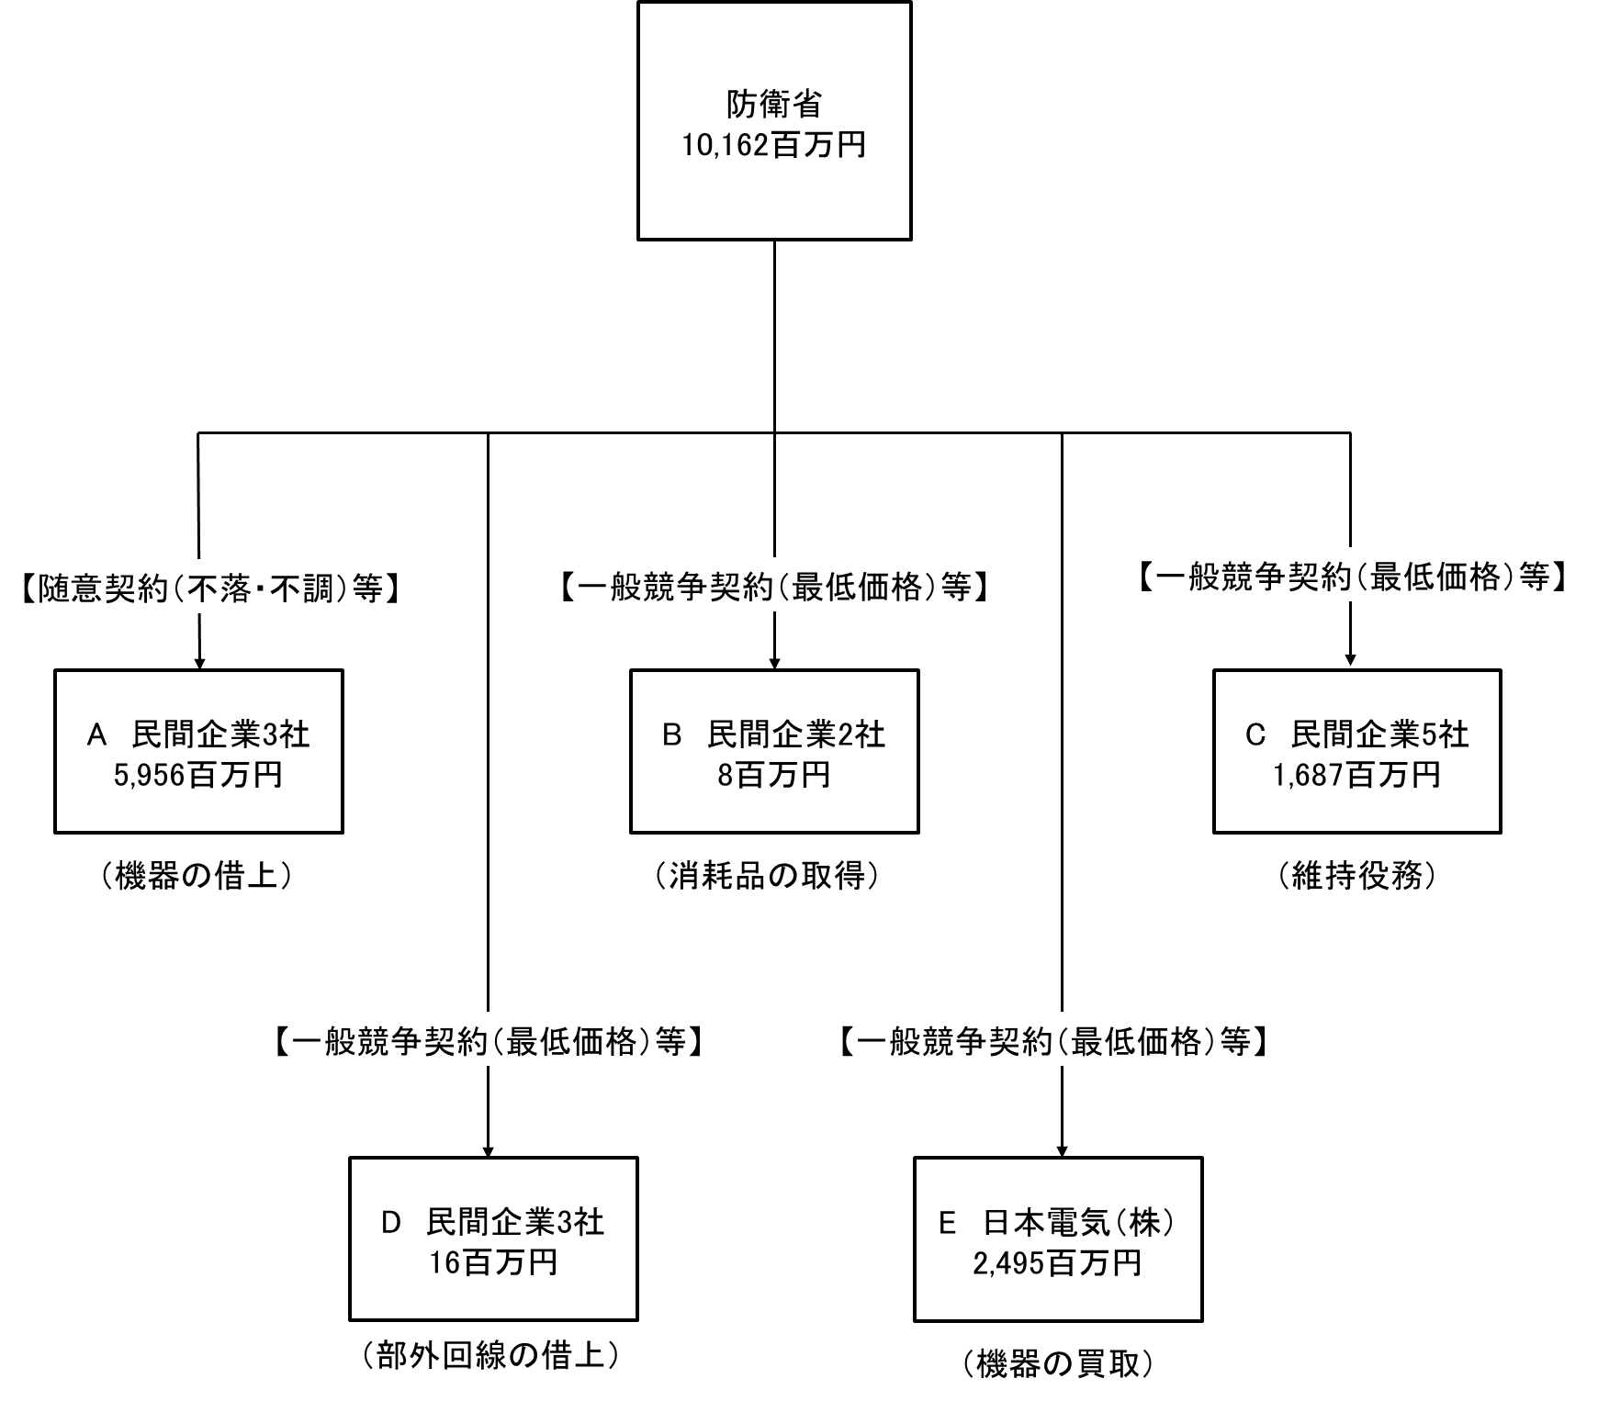 資金の流れ （資金の受け取り先が何を行っているかについて補足する） （単位：百万円）

費目・使途 （「資金の流れ」においてブロックごとに最大の金額が支出されている者について記載する。費目と使途の双方で実情が分かるように記載） |  |  |  | A. |  |  |  |  |  |  |  |  |  |  |  |  |  |  |  | B.
 |  |  |  | 費 目 |  |  |  |  | 使 途 |  |  |  |  |  |  |  |  | 金 額 (百万円） |  | 費 目 |  |  | 使 途 |  |  |  |  |  |  |  |  |  |  |  | 金 額 (百万円）
 |  |  |  | 通信維持費 |  |  |  |  | 専用通信交換制御装置等の借上（０４換装） |  |  |  |  |  |  |  |  | 1,648 |  | 通信維持費 |  |  | ステンレススクレーパー他57件 |  |  |  |  |  |  |  |  |  |  |  | 5
 |  |  |  | 通信維持費 |  |  |  |  | 中央指揮システム統合運用等支援機器借上（０３延長） |  |  |  |  |  |  |  |  | 999
 |  |  |  | 通信維持費 |  |  |  |  | 専用交換装置等の借上（０３延長） |  |  |  |  |  |  |  |  | 346
 |  |  |  | 通信維持費 |  |  |  |  | 専用通信室内映像系等装置の借上（０４換装） |  |  |  |  |  |  |  |  | 307
 |  |  |  | 通信維持費 |  |  |  |  | 中央指揮システム 中央システム 緊急伝達装置の借上(０３延長) |  |  |  |  |  |  |  |  | 258
 |  |  |  | 通信維持費 |  |  |  |  | 専用通信映像系等装置の借上（０４換装） |  |  |  |  |  |  |  |  | 221
 |  |  |  | 通信維持費 |  |  |  |  | 中央指揮システム 中央システム システム・ラボ機器の借上（０３延長） |  |  |  |  |  |  |  |  | 156
 |  |  |  | 通信維持費 |  |  |  |  | 中央指揮システム統合運用等支援機器借上（０４延長） |  |  |  |  |  |  |  |  | 91
 |  |  |  | 通信維持費 |  |  |  |  | 中央指揮システム統合運用等支援機器借上（０４増設） |  |  |  |  |  |  |  |  | 33
 |  |  |  | 通信維持費 |  |  |  |  | 中央指揮システム 中央システム 大画面表示装置の借上（０３延長）ほか４件 |  |  |  |  |  |  |  |  | 38
 |  |  |  | 計 |  |  |  |  |  |  |  |  |  |  |  |  |  | 4,097 |  | 計 |  |  |  |  |  |  |  |  |  |  |  |  |  |  | 5
 |  |  |  | C. |  |  |  |  |  |  |  |  |  |  |  |  |  |  |  | D.
 |  |  |  | 費 目 |  |  |  |  | 使 途 |  |  |  |  |  |  |  |  | 金 額 (百万円） |  | 費 目 |  |  | 使 途 |  |  |  |  |  |  |  |  |  |  |  | 金 額 (百万円）
 |  |  |  | 通信維持費 |  |  |  |  | 中央指揮システム サービス維持 |  |  |  |  |  |  |  |  | 964 |  | 通信維持費 |  |  | 統合電話の部外回線の借上 |  |  |  |  |  |  |  |  |  |  |  | 7
 |  |  |  | 通信維持費 |  |  |  |  | 中央指揮システム専用通信換装に伴う移行統制及び総合試験 |  |  |  |  |  |  |  |  | 357 |  | 通信維持費 |  |  | 統合幕僚監部緊急連絡用通信回線の借上 |  |  |  |  |  |  |  |  |  |  |  | 5
 |  |  |  | 通信維持費 |  |  |  |  | 中央指揮システム 映像系統装置システム維持 |  |  |  |  |  |  |  |  | 217 |  | 通信維持費 |  |  | 統合電話の部外回線の借上 |  |  |  |  |  |  |  |  |  |  |  | 1
 |  |  |  | 通信維持費 |  |  |  |  | 専用通信の電気通信に係る設置前準備 |  |  |  |  |  |  |  |  | 90 |  | 通信維持費 |  |  | 統合幕僚監部緊急連絡用通信回線の借上 |  |  |  |  |  |  |  |  |  |  |  | 0
 |  |  |  | 計 |  |  |  |  |  |  |  |  |  |  |  |  |  | 1,628 |  | 計 |  |  |  |  |  |  |  |  |  |  |  |  |  |  | 13
 |  |  |  | E. |  |  |  |  |  |  |  |  |  |  |  |  |  |  |  | F.
 |  |  |  | 費 目 |  |  |  |  | 使 途 |  |  |  |  |  |  |  |  | 金 額 (百万円） |  | 費 目 |  |  | 使 途 |  |  |  |  |  |  |  |  |  |  |  | 金 額 (百万円）
 |  |  |  | 通信機器購入費 |  |  |  |  | 中央指揮システム専用通信の製造（その１） |  |  |  |  |  |  |  |  | 2,255
 |  |  |  | 通信機器購入費 |  |  |  |  | 中央指揮システム専用通信の製造（その２） |  |  |  |  |  |  |  |  | 240
 |  |  |  | 計 |  |  |  |  |  |  |  |  |  |  |  |  |  | 2,495 |  | 計 |  |  |  |  |  |  |  |  |  |  |  |  |  |  | 0
費目・使途欄についてさらに記載が必要な場合はチェックの上【別紙2】に記載 |  |  |  |  |  |  |  |  |  |  |  |  |  |  |  |  |  |  |  |  |  |  |  |  |  |  | チェック

 | 支出先上位１０者リスト
 | A.
 |  | 支 出 先 |  |  |  |  | 法 人 番 号 |  |  |  | 業 務 概 要 |  |  |  |  |  |  | 支 出 額 （百万円） |  | 契約方式等 |  |  | 入札者数 （応募者数） |  |  |  | 落札率 |  |  |  | 一者応札・一者応募又は 競争性のない随意契約となった 理由及び改善策 （支出額10億円以上）
2 |  | 日本電気株式会社 |  |  |  |  | 7010401022916 |  |  |  | 中央指揮システム統合運用等支援機器借上（０３延長） |  |  |  |  |  |  | 999 |  | 国庫債務負担行為等 |  |  | - |  |  |  | - |  |  |  | -
3 |  | 日本電気株式会社 |  |  |  |  | 7010401022916 |  |  |  | 専用交換装置等の借上（０３延長） |  |  |  |  |  |  | 346 |  | 国庫債務負担行為等 |  |  | - |  |  |  | - |  |  |  | -
4 |  | 日本電気株式会社 |  |  |  |  | 7010401022916 |  |  |  | 専用通信室内映像系等装置の借上（０４換装） |  |  |  |  |  |  | 307 |  | 随意契約（不落・不調） |  |  | - |  |  |  | - |  |  |  | -
5 |  | 日本電気株式会社 |  |  |  |  | 7010401022916 |  |  |  | 中央指揮システム 中央システム 緊急伝達装置の借上(０３延長) |  |  |  |  |  |  | 258 |  | 国庫債務負担行為等 |  |  | - |  |  |  | - |  |  |  | -
6 |  | 日本電気株式会社 |  |  |  |  | 7010401022916 |  |  |  | 専用通信映像系等装置の借上（０４換装） |  |  |  |  |  |  | 221 |  | 随意契約（不落・不調） |  |  | - |  |  |  | - |  |  |  | -
7 |  | 日本電気株式会社 |  |  |  |  | 7010401022916 |  |  |  | 中央指揮システム 中央システム システム・ラボ機器の借上（０３延長） |  |  |  |  |  |  | 156 |  | 国庫債務負担行為等 |  |  | - |  |  |  | - |  |  |  | -
8 |  | 日本電気株式会社 |  |  |  |  | 7010401022916 |  |  |  | 中央指揮システム統合運用等支援機器借上（０４延長） |  |  |  |  |  |  | 91 |  | 随意契約（不落・不調） |  |  | - |  |  |  | - |  |  |  | -
...

